Sheet1
 | 动作名称 | 动作要点说明 | 图片
五段单练 | 预备式 | 并步直立。 动作要点：头正身直，行礼时目视前方 | 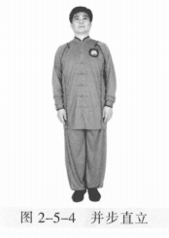
 | 起 势 | （1）左脚轻提，向左跨出。两脚间距与肩同 宽。（2）两手自然垂放于胯窝处，肘、膝关节放松微 屈。两眼平视。两手匀速上抬至与头同高。 （3）两臂屈肘，两手向身体中线划弧下落至胯前，掌心朝下；同时重心移至 右脚，两脚右实左虚。下颌微内收，闭口叩齿，舌尖轻抵上腭，百会穴轻上领，使颈项竖直。涵胸拔背，正腰落胯，提肛裹臀，收腹吊 裆，自然腹式呼吸，静心凝神。心静体松，自然而然。 | 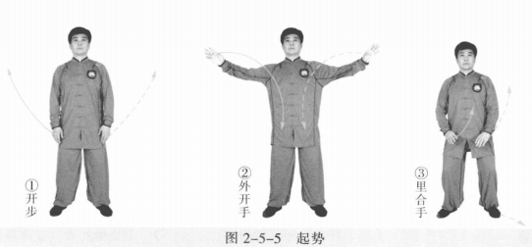
 | 拦手金刚 | (1)左脚向左前方进步成左弓步。同时两手向前上方弧形拥出，左前右后成 侧立掌。眼平视。 (2)右胯松沉，重心移右腿成右弓步，身体右转。同时两手随之向右向下向 后划弧。 (3)左胯松沉，重心前移左腿成左弓步，身体左转。同时两手向前按，掌 心向前。 (4)右脚上步成右虚步。同时右手向前向上变拳，左手向内向下划弧。 (5)右脚落地成平行步，右拳左掌至腹前。眼平视 。 动作要点：重心转换平稳，两手相顾。 | 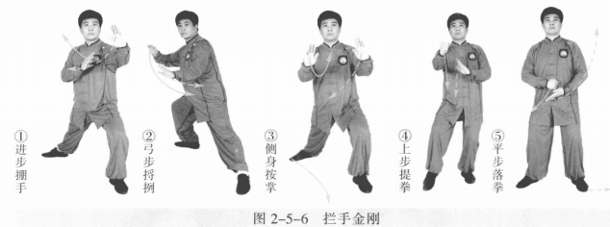
 | 套腿懒扎衣 | (1)左脚向左开步成左弓步。同时右拳变掌，左掌向左上提。 (2)右脚跟步成右虚步，身体左转。同时左掌向下，左肘向上翻，肘与掌如 杠杆状；右掌向左侧挤按。左掌心向外，指尖斜向下；右掌指尖斜向前上与小腹 同高。 (3)右脚向右开步成右弓步。同时左掌收至腰侧，虎口卡腰，肘尖稍内扣。 右掌向右上顺时针方向划弧成侧立掌。眼平视 。 动作要点：沉身开步，翻肘进身。 | 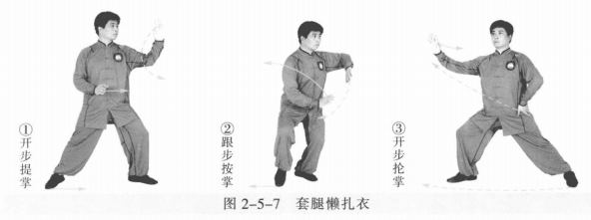
 | 闪通背 | (1)右脚以脚跟为轴，脚尖外摆；左脚向右前上步成左弓步，身体右转。同 时右手向上、向后划弧；左掌随左脚上步向右上划弧成托手式。 (2)左胯松沉，右胯后收；以左脚跟为轴脚尖内扣，右脚向左后退步成右弓 步，身体右转。同时右掌向右下划弧，左掌向右上划弧 。 动作要点：步换身转，手脚相随。 | 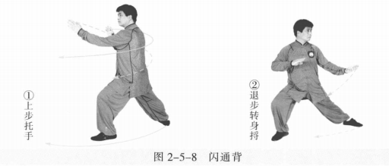
 | 两步捶 | (1)左脚撤步成左虚步，左掌变拳。 (2)左脚向左前上步成左弓步，左冲拳成立拳，右掌变拳至腹前。眼平视。 (3)左脚撤步成左虚步，左臂内旋，左拳后收至腰间，右拳向前上提内摆。 动作要点：进步冲拳，撤步转身 | 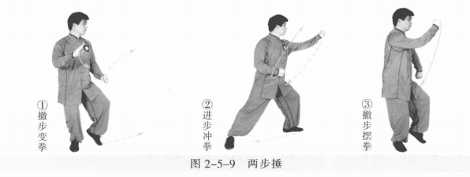
 | 斜行 | (1)左拳变掌至体前，右拳变掌落至腹前。 (2)右腿屈膝沉下，左腿向左开步成左弓步。同时两掌沿两腿内侧向上划 弧。眼平视。 (3)重心移右腿成右弓步，身体右转。同时左掌变勾手向内、向下划弧。 (4)重心移左腿成左弓步，身体左转。左勾手向下向左至环跳穴处，勾尖向 外；右掌向前成侧立掌。 动作要点：步斜身正，松胯转腰。 | 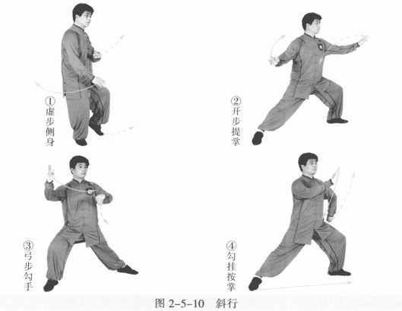
 | 倒撵猴 | (1)右脚跟步成右虚步，左勾手变掌上提成侧立掌，右掌向下至体侧。 (2)右脚向右后弧形退步成左弓步，身体右转。同时左掌经胸前向下至左腿 外侧；右掌向右上、向左划弧，侧立掌至腹前。 (3)重心后移，左脚弧形退步成右弓步，身体左转。同时左掌向左上、向右 划弧，侧立掌至腹前；右掌向下落于右腿外侧。眼平视。 动作要点：臂走立圆，步行弧线。 | 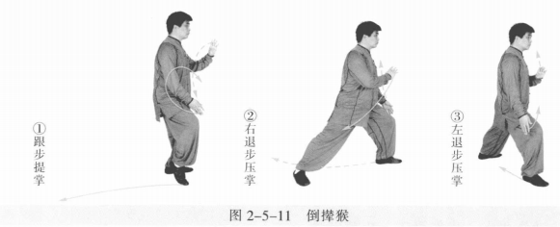
 | 白鹤亮翅 | (1)右脚撤步成右虚步。 (2)右前进步，左脚跟步成左虚步，身体右转。同时两手沿顺时针方向经面 前划弧，两掌右高左低成侧立掌。 动作要点：松肩臂旋，进步身转。 | 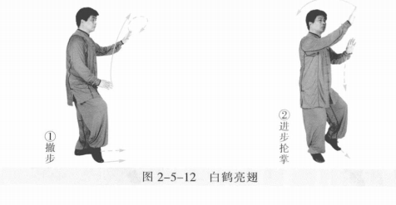
 | 金鸡独立 | (1)左脚向右前进步，右脚变右虚步，身体右转。右手向后上至头顶，掌心 斜向上；左手向前划弧，掌心向下至体前。 (2)右脚提膝，成左独立步。同时左手在体前向上再后收向下划弧，右手向 后下绕右耳再向上过头顶托掌。 动作要点：两手上托下按错落有致，松沉屈膝。 | 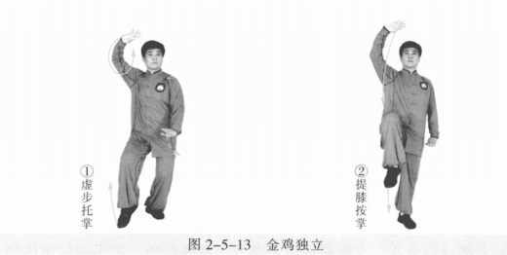
 | 喜鹊蹬枝 | (1)左脚尖内扣，身体右转，右脚落地成左虚步。右手落下至腹前，掌心向 左前；左掌至体侧，掌心向右前。 (2)左膝上提成右独立步。两手如抱膝状。眼平视。 (3)左腿向前蹬，身体右转。左手随左脚向左，右手向上向后成托枪式。左腿屈膝收回，身体右转。 动作要点：仰身平衡，力达脚跟。 | 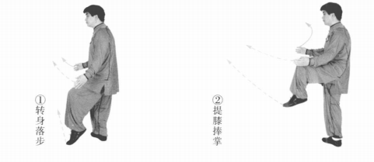 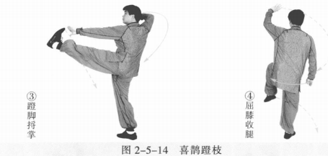
 | 鹞子翻身 | 以右脚跟为轴，脚尖外摆，身体继续右转约180°。左腿屈膝后收落于右脚内 侧变实；右脚成右虚步。同时两手随身体右转沿顺时针方向划弧，左手至体前成 侧立掌，右手掌心向下至体侧。 动作要点：沉胯转腰，屈膝收腿。 | 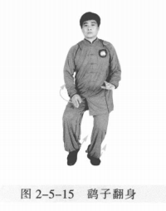
 | 搂膝 | (1)右脚向后退步，左脚跟步成左虚步，身体右转。右手向后至体侧，左手 向前下划弧。 (2)左脚向左前进步成左弓步，身体左转。左手由膝内侧绕转至外侧，掌心 向右；右手向前成侧立掌。 动作要点：前搂过膝，侧身按掌。 | 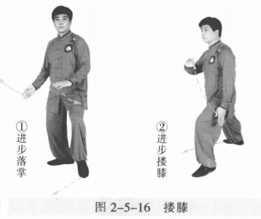
 | 白猿献果 | (1)左掌变拳向内上提，右掌变拳向前摆到腹前。 (2)右脚向前上步，身体左转，左腿跟步成左虚步。两掌变拳上提，右拳前 冲，左拳摆至胸前。 动作要点：提拳外摆，上步转身。 | 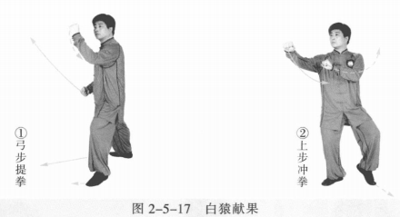
 | 拦手金刚 | (1)左脚向左前方进步成左弓步，两手向前上方弧形挪出，左前右后成侧立 掌。眼平视。 (2)右胯松沉，重心移右腿成右弓步，身体右转。两手随之向右向下向后划 弧。 (3)左胯松沉，重心前移左腿成左弓步，身体左转。同时两手前按，掌心 向前。 (4)右脚上步成右虚步，右手向前向上变拳；左手向内向下划弧。 (5)右脚落地成平行步，右拳左掌至腹前。眼平视。 | 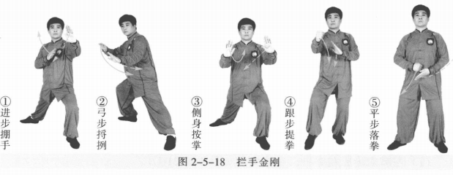
 | 套腿懒扎衣 | (1)左脚向左开步成左弓步。同时右拳变掌，左掌向左上提。 (2)右脚跟步成右虚步，身体左转。同时左掌向下，左肘向上翻，肘与掌如 杠杆状；右掌向左侧挤按。左掌心向外，指尖斜向下；右掌指尖斜向前上与小腹 同高。 (3)右脚向右开步成右弓步。同时左掌收至腰侧，虎口卡腰，肘尖稍内扣。 右掌向右上顺时针方向划弧成侧立掌。眼平视。 | 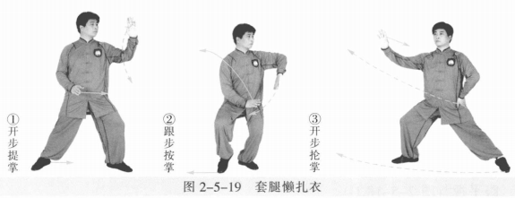
 | 闪通背 | (1)右脚以脚跟为轴，脚尖外摆；左脚向右前上步成左弓步身体右转。同时 右手向上、向后划弧；左掌随左脚上步向右上划弧成托手式。 (2)左胯松沉，右胯后收；以左脚跟为轴脚尖内扣，右脚向左后退步成右弓 步，身体右转。同时右掌向右下划弧，左掌向右上划弧。 | 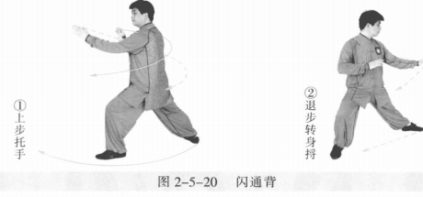
 | 两步捶 | (1)左脚撤步成左虚步，左掌变拳。 (2)左脚向左前上步成左弓步，左冲拳成立拳，右掌变拳至腹前。眼平视。 (3)左脚撤步成左虚步，左臂内旋，左拳后收至腰间，右拳向前上提内摆。 | 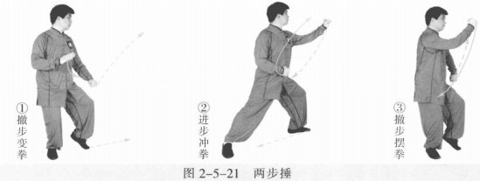
 | 倒撵猴 | (1)左脚落地成右虚步，右拳下落变掌，左拳变掌上提。 (2)右脚向右后弧形退步成左弓步，身体右转。同时左掌经胸前向下至左腿 外侧；右掌向右上、向左划弧，侧立掌至腹前。 (3)重心后移，左脚弧形退步成右弓步，身体左转。同时左掌向左上、向右 划弧，侧立掌至腹前；右掌向下落于右腿外侧。眼平视。 | 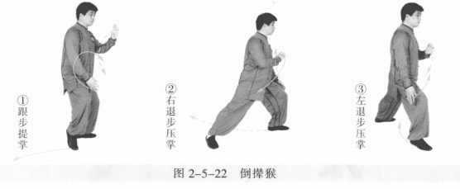
 | 斜行 | (1)右脚向左盖步，身体右转，两掌收至腹前。眼平视。 (2)右腿曲膝沉下，左腿向左开步成左弓步。同时两掌沿两腿内侧向上划 弧。眼平视。 (3)重心移右腿成右弓步，身体右转。同时左掌变勾手向内、向下划弧。 (4)重心移左腿成左弓步，身体左转。左勾手向下向左至环跳穴处，勾尖向 外；右掌向前成侧立掌。 | 
 | 金鸡独立 | (1)左脚尖内摆，右脚跟步成右虚步，身体右转。右手向上至头顶，掌心斜 向上；左手向前上划弧，掌心向下至体前。 (2)右脚提膝成独立步。同时左手在体前向上再后收向下划弧；右手向后下 绕右耳再向上过头顶托掌。 动作要点：两手上托下按错落有致，松沉屈膝。 | 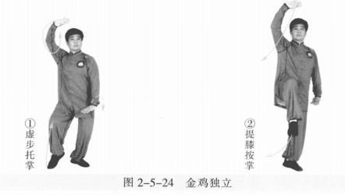
 | 白鹤亮翅 | (1)左脚尖内扣，右脚落地成虚步，身体右转。同时右手落下至体前。 (2)右脚向前进步，左脚跟步成左虚步，身体右转。同时两手顺时针方向经 面前划圆，两掌右高左低成侧立掌。 | 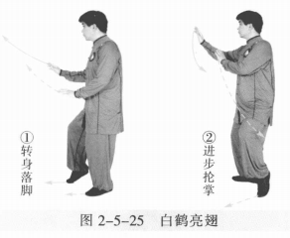
 | 搂 膝 | 左腿向左前进步成左弓步，身体左转。左手向下再由膝内侧绕转至外侧，掌 心向右，右手向左前成侧立掌。眼平视。 动作要点：前搂过膝，侧身按掌。 | 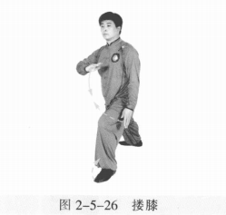
 | 喜鹊蹬枝 | (1)左腿撤步，身体右转成左虚步。右手落下至腹前，掌心向左前，左掌向 左收至体侧，掌心向右前。 (2)左膝上提成右独立步，两手向上如抱膝。眼平视。 (3)左腿向前蹬，身体右转。左手随左脚向左，右手向上、向后成托枪式。 左腿屈膝收回，身体右转。 动作要点：仰身平衡，力达脚跟。 | 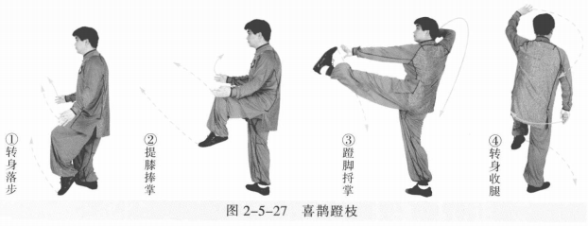
 | 鹞子翻身 | 以右脚跟为轴，脚尖外摆，身体继续向右转约180°。左腿屈膝后收落于右脚 内侧变实，右脚成右虚步。同时两手随身体右转顺时针方向划弧，左手至体前成 侧立掌，右手掌心向下至体侧。 动作要点：沉胯转腰，屈膝收腿。 | 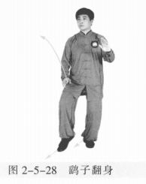
 | 白猿献果 | 右脚向右前上步，左脚跟步成左虚步，身体右转。左掌变拳向上向前成立 拳，右掌变拳向上、向前。眼平视。 动作要点：提拳外摆，上步转身。 | 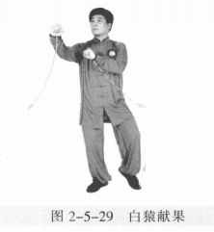
 | 收势 | (1)左脚向左后方退步成右虚步，身体左转。同时两手下落向两侧分开。 (2)撤右脚，两手向上、向内划弧下落于腹前。左脚并右脚，双手落于身体两侧。心平气和，神舒体松 | 